箱唛扫码
Factory name (工厂名称)
PO. Number(订单号)
Style Code.(款号) | 7700/936
Product Code.(产品编号) | RECYCLE CARE LABEL RECYCLE COMPONENT LABEL | Carton No.(箱号):
Inner Packages(包装方式） | 1000pcs/ bundle | 1/1
SIZE/qty (尺码/数量) | 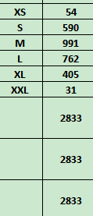
Carton Dimension（箱规） | 20*20*30 | Country of Origin：
Gross Weight（毛重） | 2.4kg | Made In China | 07700936807010
Net Weight（净重） | 2kg |  | 07700936807027
Remark（备注） |  |  | 07700936807034
 |  |  | 07700936807041
 |  |  | 07700936807058
 |  |  | 07700936807065
 |  |  | 07700936807010
款号: BW252004款 (佳林服装 业务朱叶 13354117039 |  |  | 07700936807027
 |  |  | 07700936807034
 |  |  | 07700936807041
 |  |  | 07700936807058
 |  |  | 07700936807065

